共同住宅等（V3.3.1）記入例
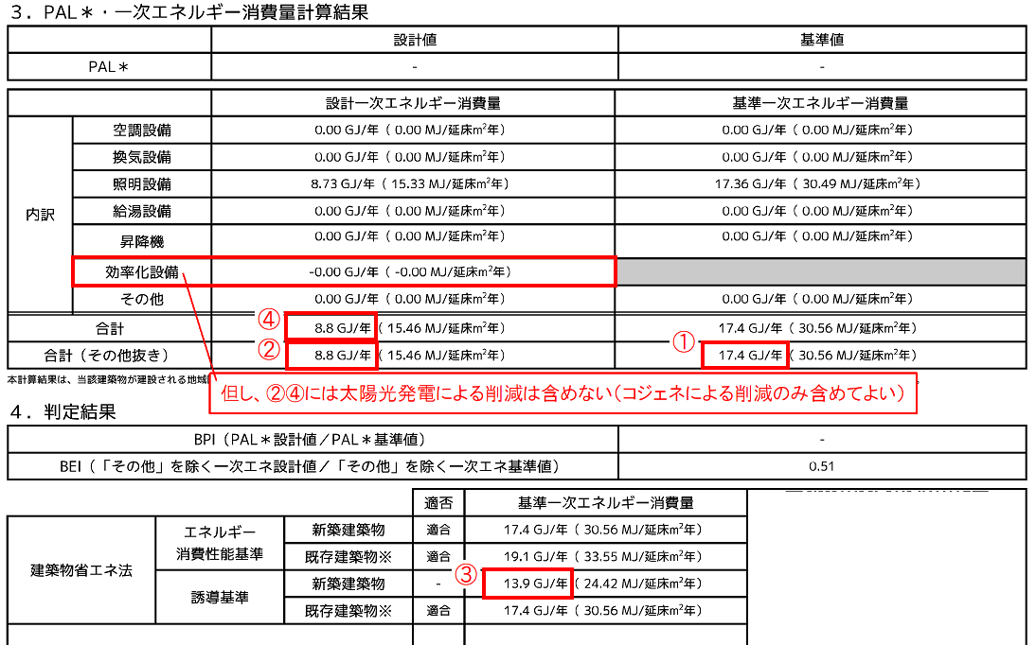
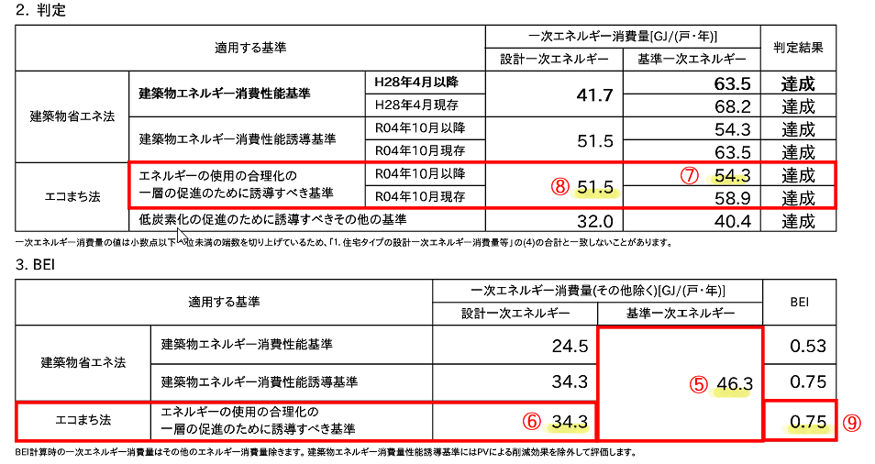
●建築物エネルギー消費性能向上計画認定書 第五面に代わる一覧表（共同住宅等）
 | ・一次エネ計算結果を参照しながら下表の黄色い部分に数値等を入力してください。緑の部分と青い部分は自動計算(入力)で、青い部分は申請書第三面に記載する値や内容です。 |  |  |  |  |  |  |  |  |  |  |  |  |  |  |  |  |  | 基準省令第10条第2号ロの基準
建築物の名称 |  |  | 東日本マンション 建設工事 |  |  |  | 建築物の用途 |  | 共同住宅 |  | 地域区分 | 5 |  |  | 総住戸数 | 8 | 戸 |  |  | Ｕ値 | η値 | 共同住宅
【1.住戸の番号】 |  |  | 住棟全体 | 共用部分 |  | 住戸全体 | 101 | 102 | 103 | 105 | 201 | 202 | 203 | 205 |  |  |  |  | 1 | 0.4 | - | 長屋
【2.住戸の存する階】 |  |  |  |  |  |  | 1 | 1 | 1 | 1 | 2 | 2 | 2 | 2 |  |  |  |  | 2 | 0.4 | - | 複合建築物（住宅部分全体）
【3.専用部分の床面積】 |  |  |  |  |  |  | 68.53 | 54.11 | 59.63 | 74.33 | 79.62 | 54.11 | 59.63 | 74.33 |  |  |  |  | 3 | 0.5 | -
【4.住戸のエネルギー消費性能】 |  |  |  |  |  |  |  |  |  |  |  |  |  |  |  |  |  | ↓Ｕ値η値計算値 | 4 | 0.6 | -
外壁、窓等の熱の 損失に関する事項 | ■基準省令第10条第2号イ(1)の基準
 | 設計値 | 外皮平均熱貫流率 | 0.37 |  |  | 2.92 | 0.42 | 0.29 | 0.31 | 0.43 | 0.43 | 0.31 | 0.32 | 0.41 |  |  |  | 0.365 | 5 | 0.6 | 3.0
 |  | 冷房期平均日射熱取得率 | 1.1 |  |  | 8.1 | 1.1 | 0.5 | 0.5 | 1.1 | 1.6 | 0.9 | 0.9 | 1.5 |  |  |  | 1.0125 | 6 | 0.6 | 2.8
 | 基準値 | 外皮平均熱貫流率 | 0.6 |  |  |  | 適合 | 適合 | 適合 | 適合 | 適合 | 適合 | 適合 | 適合 |  |  |  |  | 7 | 0.6 | 2.7
 |  | 冷房期平均日射熱取得率 | 3.0 |  |  |  | 適合 | 適合 | 適合 | 適合 | 適合 | 適合 | 適合 | 適合 |  |  |  |  | 8 |  | 6.7
一次エネルギー消費量 に関する事項 | ■基準省令第10条第2号ロ(1)の基準
①
 | 基準/設計 | 設備 | 合計 【MJ】 | 簡易入力 ※【GJ】 | 標準入力 【GJ】 | 住戸合計 | 101 | 102 | 103 | 105 | 201 | 202 | 203 | 205
②
⑥
⑤
 | （誘導BEI 計算用） | 基準一次エネ(その他除く) | 367.7 |  | 17.4 |  | 47.0 | 38.5 | 41.4 | 46.9 | 51.2 | 38.1 | 40.9 | 46.3 |  |  |  | 0
③
⑦
 |  | 誘導設計一次エネ(その他除く) | 257.7 |  | 8.8 |  | 33.6 | 26.1 | 27.9 | 35.0 | 37.4 | 26.5 | 28.1 | 34.3 |  |  |  | 0
④
⑧
 | 申請書 第三面 記載値 | 誘導基準一次エネ【GJ】 | 421.1 | 0.0 | 13.9 |  | 53.8 | 45.1 | 47.9 | 54.7 | 59.1 | 44.8 | 47.5 | 54.3
⑨
 |  | 誘導設計一次エネ【GJ】 | 384.3 | 0.0 | 8.8 |  | 49.8 | 40.4 | 42.7 | 52.2 | 55.4 | 40.7 | 42.8 | 51.5
 |  | 誘導ＢＥＩ | 0.71 |  |  |  | 0.72 | 0.68 | 0.68 | 0.75 | 0.74 | 0.70 | 0.69 | 0.75
 | ※1 照明設備を簡易計算で算出した場合は単位をGJに変換（小数点第一位未満を切上げ）して簡易入力【GJ】欄に入力してください。 簡易入力は共用部に太陽光発電が接続されておらず、計算対象設備が照明のみの時に専用の計算書で計算することが可能です。

